Sheet1
Backlog (วันที่ปัจจุบัน เทียบกับ Basic start date เกิน 30 วัน ให้แสดงเป็น list ในนี้ แต่ละเดือน และสามารถคลิกเข้าไปดูรายละเอียดได้เหมือนกัน)
Jan | Feb | Mar | Apr | May | Jun
400012345 400012346
Jul | Aug | Sep | Oct | Nov | Dec

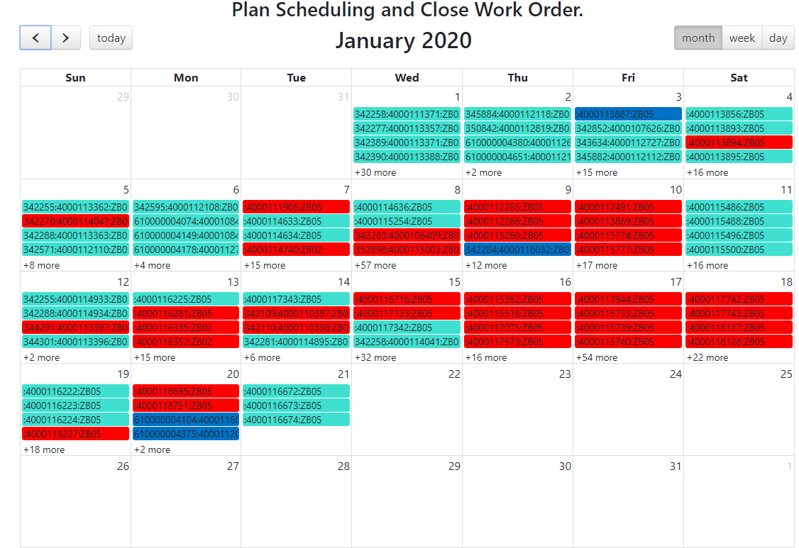

 |  |  |  |  | 4000114740

 |  |  |  |  | 4000115362
For replace VFD main oil pump PC line.

